行政事業レビューシート
 |  |  |  |  |  |  |  |  |  |  |  |  |  |  |  |  |  |  |  |  |  | 事業番号 |  |  |  |  |  | 0378
令和2年度行政事業レビューシート |  |  |  |  |  |  |  |  |  |  |  |  |  |  |  |  |  |  |  |  | （ | 国土交通省 |  |  |  |  |  |  |  |  | ）
事業名 |  |  | 建設業における法令遵守の徹底 |  |  |  |  |  |  |  |  |  | 担当部局庁 |  |  |  |  | 不動産・建設経済局 |  |  |  |  |  |  |  | 作成責任者
事業開始年度 |  |  | 昭和54年度 |  |  |  | 事業終了 （予定）年度 |  |  |  | 終了予定なし |  | 担当課室 |  |  |  |  | 建設業課 建設業適正取引推進指導室 |  |  |  |  |  |  |  | 室長 髙芝 利顕
会計区分 |  |  | 一般会計
根拠法令 （具体的な 条項も記載） |  |  | 建設業法第３１条、第４１条 |  |  |  |  |  |  |  |  |  | 関係する 計画、通知等 |  |  |  |  | 「建設産業政策２０１７＋１０」 （平成２９年６月３０日建設産業政策会議とりまとめ）
主要政策・施策 |  |  | - |  |  |  |  |  |  |  |  |  | 主要経費 |  |  |  |  | その他の事項経費
事業の目的 （目指す姿を簡潔に。3行程度以内） |  |  | 建設産業において、技術と経営に優れた企業が生き残り、成長することを促す競争を実現するため、改正建設業法の趣旨を踏まえて、都道府県と連携し、法令の遵守指導等の徹底に加えて建設業における取引の適正化を図り、もって公正な競争基盤を確立することを目的とする。
事業概要 （5行程度以内。別添可） |  |  | 建設業における取引の適正化を図るため、改正建設業法において下請保護に関する規定が強化されたことを踏まえ、下請取引等実態調査や立入検査等の実施を通じて建設業者に対する指導の徹底を図るとともに、建設工事の契約上のトラブルに関する相談窓口を設けて、請負契約の適正化を図る。
実施方法 |  |  | 委託・請負
予算額・ 執行額 （単位:百万円） |  |  |  |  |  |  |  |  | 平成29年度 |  |  | 30年度 |  |  |  |  | 令和元年度 |  |  |  |  |  | 2年度 |  |  |  | 3年度要求
 |  |  | 予算の状況 |  | 当初予算 |  |  |  | 80 |  |  | 76 |  |  |  |  | 83 |  |  |  |  |  | 77
 |  |  |  |  | 補正予算 |  |  |  | - |  |  | - |  |  |  |  | -
 |  |  |  |  | 前年度から繰越し |  |  |  | - |  |  | - |  |  |  |  | - |  |  |  |  |  | -
 |  |  |  |  | 翌年度へ繰越し |  |  |  | - |  |  | - |  |  |  |  | -
 |  |  |  |  | 予備費等 |  |  |  | - |  |  | - |  |  |  |  | -
 |  |  |  |  | 計 |  |  |  | 80 |  |  | 76 |  |  |  |  | 83 |  |  |  |  |  | 77 |  |  |  | 0
 |  |  | 執行額 |  |  |  |  |  | 77 |  |  | 75 |  |  |  |  | 77
 |  |  | 執行率（％） |  |  |  |  |  | 96% |  |  | 99% |  |  |  |  | 93%
 |  |  | 当初予算＋補正予算に対する執行額の割合（％） |  |  |  |  |  | 96% |  |  | 99% |  |  |  |  | 93%
令和2・3年度 予算内訳 （単位：百万円） |  |  | 歳出予算目 |  |  |  |  |  | 2年度当初予算 |  |  | 3年度要求 |  |  |  |  | 主な増減理由
 |  |  | 建設市場整備推進調査費 |  |  |  |  |  | 67
 |  |  | 職員旅費 |  |  |  |  |  | 10
 |  |  | 諸謝金 |  |  |  |  |  | 0
 |  |  | 委員等旅費 |  |  |  |  |  | 0

 |  |  | 計 |  |  |  |  |  | 77 |  |  | 0
成果目標及び 成果実績 （アウトカム） |  |  | 定量的な成果目標 |  |  |  |  |  | 成果指標 |  |  |  |  |  | 単位 |  |  | 平成29年度 |  |  | 30年度 |  |  | 令和元年度 |  | 中間目標 |  |  | 目標最終年度
 |  |  |  |  |  |  |  |  |  |  |  |  |  |  |  |  |  |  |  |  |  |  |  |  |  | - |  | 年度 | 5 | 年度
 |  |  | 請負契約の書面による締結を行っている建設業者の割合を令和５年度までに８割に引き上げる。 |  |  |  |  |  | 下請取引等実態調査を実施した建設業者のうち、工事ごとの請負契約書を相互に交付、基本契約書に基づいた注文書・請書の交換、基本契約約款を添付又は印刷した注文書・請書の交換を実施していた割合 |  |  |  | 成果実績 |  | ％ |  |  | 62 |  |  | 62 |  |  | 62 |  | -
 |  |  |  |  |  |  |  |  |  |  |  |  | 目標値 |  | ％ |  |  | 75 |  |  | 80 |  |  | 80 |  | - |  |  | 80
 |  |  |  |  |  |  |  |  |  |  |  |  | 達成度 |  | ％ |  |  | 83 |  |  | 77 |  |  | 77 |  | -
根拠として用いた 統計・データ名 （出典） |  |  | 下請取引等実態調査結果（国土交通省、中小企業庁）

活動指標及び 活動実績 （アウトプット） |  |  | 活動指標 |  |  |  |  |  |  |  |  |  |  |  | 単位 |  |  | 平成29年度 |  |  | 30年度 |  |  | 令和元年度 |  | 2年度 活動見込 |  |  | 3年度 活動見込
 |  |  | 建設業法令遵守推進本部による建設業者の営業者等への立入検査数 |  |  |  |  |  |  |  |  |  | 活動実績 |  | 件 |  |  | 796 |  |  | 739 |  |  | 598 |  | - |  |  | -
 |  |  |  |  |  |  |  |  |  |  |  |  | 当初見込み |  | 件 |  |  | 1,000 |  |  | 1,000 |  |  | 1,000 |  | 800 |  |  | 800
活動指標及び 活動実績 （アウトプット） |  |  | 活動指標 |  |  |  |  |  |  |  |  |  |  |  | 単位 |  |  | 平成29年度 |  |  | 30年度 |  |  | 令和元年度 |  | 2年度 活動見込 |  |  | 3年度 活動見込
 |  |  | 下請取引等実態調査の結果に基づく指導等件数 |  |  |  |  |  |  |  |  |  | 活動実績 |  | 件 |  |  | 8,380 |  |  | 8,463 |  |  | 8,777 |  | - |  |  | -
 |  |  |  |  |  |  |  |  |  |  |  |  | 当初見込み |  | 件 |  |  | - |  |  | - |  |  | - |  | 10,800 |  |  | 10,800
活動指標及び 活動実績 （アウトプット） |  |  | 活動指標 |  |  |  |  |  |  |  |  |  |  |  | 単位 |  |  | 平成29年度 |  |  | 30年度 |  |  | 令和元年度 |  | 2年度 活動見込 |  |  | 3年度 活動見込
 |  |  | 建設業取引適正化センターに寄せられた相談件数 |  |  |  |  |  |  |  |  |  | 活動実績 |  | 件 |  |  | 1,364 |  |  | 1,327 |  |  | 1,474 |  | - |  |  | -
 |  |  |  |  |  |  |  |  |  |  |  |  | 当初見込み |  | 件 |  |  | - |  |  | - |  |  | - |  | 1,600 |  |  | 1,600
単位当たり コスト |  |  | 算出根拠 |  |  |  |  |  |  |  |  |  |  |  | 単位 |  |  | 平成29年度 |  |  | 30年度 |  |  | 令和元年度 |  | 2年度活動見込
 |  |  | 下請取引等実態調査に係る業務費／下請取引等実態調査に係る調査対象建設業者件数 |  |  |  |  |  |  |  |  |  | 単位当たり コスト |  | 円 |  |  | 1,273 |  |  | 1,217 |  |  | 1,181 |  | 1,285
 |  |  |  |  |  |  |  |  |  |  |  |  | 計算式 |  | 円/件 |  |  | 14,000,000/11,000 |  |  | 14,000,000/11,500 |  |  | 13,000,000/11,000 |  | 18,000,000/14,000
政策評価、新経済・財政再生計画との関係 | 政策評価 | 政策 | ９ 市場環境の整備、産業の生産性向上、消費者利益の保護
 |  | 施策 | ３２ 建設市場の整備を推進する

 |  | 本事業の成果と上位施策・測定指標との関係
 |  | 本事業は建設業における取引の適正化に向けて、下請取引等実態調査や立入検査等の実施を通して、公正な競争基盤の確立を図るものであり、請負契約の書面による締結を行っている建設業者の割合として、令和元年度は６２％という成果が出ている。 建設業者の健全な経営環境の整備をする上で、建設業者に関する下請取引の実態を調査し、法令遵守の徹底を図ることは、建設業下請取引の適正化を推進するために極めて重要であり、本事業により、環境整備をより一層促進させることができる。

 |  | KPI (第一階層） | ＫＰＩ （第一階層） |  |  |  |  |  |  |  |  |  |  |  | 単位 |  |  | 計画開始時 |  |  | 元年度 |  |  | 2年度 |  | 中間目標 |  |  | 目標最終年度
 |  |  |  |  |  |  |  |  |  |  |  |  |  |  |  |  |  | - | 年度 |  |  |  |  |  |  | - |  | 年度 | - | 年度
 |  |  | - |  |  |  |  |  |  |  |  |  | 成果実績 |  | - |  |  | - |  |  | - |  |  | - |  | - |  |  | -
 |  |  |  |  |  |  |  |  |  |  |  |  | 目標値 |  | - |  |  | - |  |  | - |  |  | - |  | - |  |  | -
 |  |  |  |  |  |  |  |  |  |  |  |  | 達成度 |  | ％ |  |  | - |  |  | - |  |  | - |  | - |  |  | -
 |  | KPI (第二階層） | ＫＰＩ （第二階層） |  |  |  |  |  |  |  |  |  |  |  | 単位 |  |  | 計画開始時 |  |  | 元年度 |  |  | 2年度 |  | 中間目標 |  |  | 目標最終年度
 |  |  |  |  |  |  |  |  |  |  |  |  |  |  |  |  |  | - | 年度 |  |  |  |  |  |  | - |  | 年度 | - | 年度
 |  |  | - |  |  |  |  |  |  |  |  |  | 成果実績 |  | - |  |  | - |  |  | - |  |  | - |  | - |  |  | -
 |  |  |  |  |  |  |  |  |  |  |  |  | 目標値 |  | - |  |  | - |  |  | - |  |  | - |  | - |  |  | -
 |  |  |  |  |  |  |  |  |  |  |  |  | 達成度 |  | ％ |  |  | - |  |  | - |  |  | - |  | - |  |  | -
 |  | 本事業の成果と取組事項・KPIとの関係
...
 |  | 56 |  |  |  |  |  | 平成23年度 |  | 105 |  |  |  | 平成24年度 |  |  |  | 124 |  |  |  |  |  |  | 平成25年度 |  | 330
 |  | 321 |  |  |  |  |  | 平成27年度 |  | 332 |  |  |  | 平成28年度 |  |  |  | 346 |  |  |  |  |  |  | 平成29年度 |  | 335
 |  | 345
 |  | 国土交通省 |  | ( |  | 0346 |  |  | )
 |  |  | ※令和元年度実績を記入。執行実績がない新規事業、新規要求事業については現時点で予定やイメージを記入。
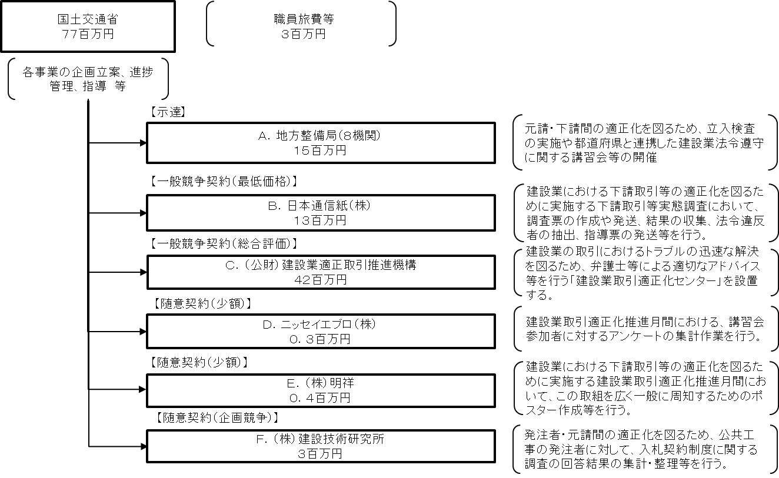

 |  |  | A.九州地方整備局 |  |  |  |  |  |  |  |  |  |  |  |  | B.日本通信紙（株）
 |  |  | 費 目 |  |  | 使 途 |  |  |  |  |  |  | 金 額 (百万円） |  |  | 費 目 |  |  |  | 使 途 |  |  |  |  |  |  |  |  | 金 額 (百万円）
 |  |  | 事業費 |  |  | 立入検査（旅費）、講習会等開催経費（謝金、委員等旅費、会場借上費等）等 |  |  |  |  |  |  | 3 |  |  | 調査費 |  |  |  | 人件費、印刷製本費、郵送費 等 |  |  |  |  |  |  |  |  | 13
...

